상품제안서
삼성전자 무선 키보드 SKB-2000BT | 상품코드: S01370

 |  |  |  |  |  |  | 02-713-8555 | www.synergygift.co.kr
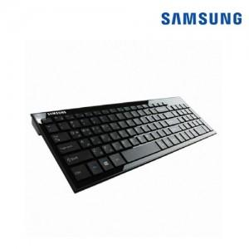

【상세/제작정보】

【인쇄/포장옵션】 | 레이저 / 포장지포장

【공급단가】 | 수량 | 10~ | 30~ | 50~ | 100~ | 500~
*VAT별도 | 단가 | 46,150원 | 44,440원 | 42,730원 | 41,020원 | 39,990원

【상품 URL】 | https://www.synergygift.co.kr:443/src/goods_detail.php?gdno=1000

